Sheet1
2026年度成品烧饼（联合采购）项目需求物料信息表
序号 | 物料编码 | 物料名称 | 参考物料规格 | 计量单位 | 中翼公司各地预估年用量 |  |  |  |  |  |  | 图片参考 | 原料描述
 |  |  |  |  | 北京 | 呼市 | 天津 | 上海 | 西南 | 浙江 | 合计
1 | 100901110 | 冷冻烧饼夹鸡肉 | 80克/个 | 个 | 216000 | 500 | 10000 | 32000 | / | 300 | 258800 |  | 要求：速冻熟制品（加热即食），总重为80克（鸡肉20克+麻酱烧饼60克），麻酱烧饼呈圆形，直径为8.5厘米。烧饼有单侧深开口，正面有一层芝麻，质地有层次感，内部夹馅为酱香鸡肉切片（非鸡肉碎馅料），肉质紧致，鸡肉酱香浓郁，咸淡适中。 面饼（复热后要求松软略有嚼劲）、肉制品（软嫩鲜香不柴少汁）、调味品类原料质地新鲜，品质优良，颜色正常，气味清香，口感纯正，各类原料须符合相关质量标准。 复热后无发干，无硬壳，无死面硬芯，无焦斑，无蔫软，无变形，无变质无霉变，无异味，无污染，无异物，无杂质，无虫害，无硬质颗粒，无掉渣，无馅料挤出。烧饼口感无糟碎感，内部无阴湿和渗透（肉类夹层的水分不能影响烧饼口感）。冷冻产品复热后需与产品品类本身口感无明显差异，无出水。
2 | 100901111 | 冷冻椒盐牛肉香酥饼 | 100克/个 | 个 | 216000 | 500 | 10000 | 98000 | / | 500 | 325000 | 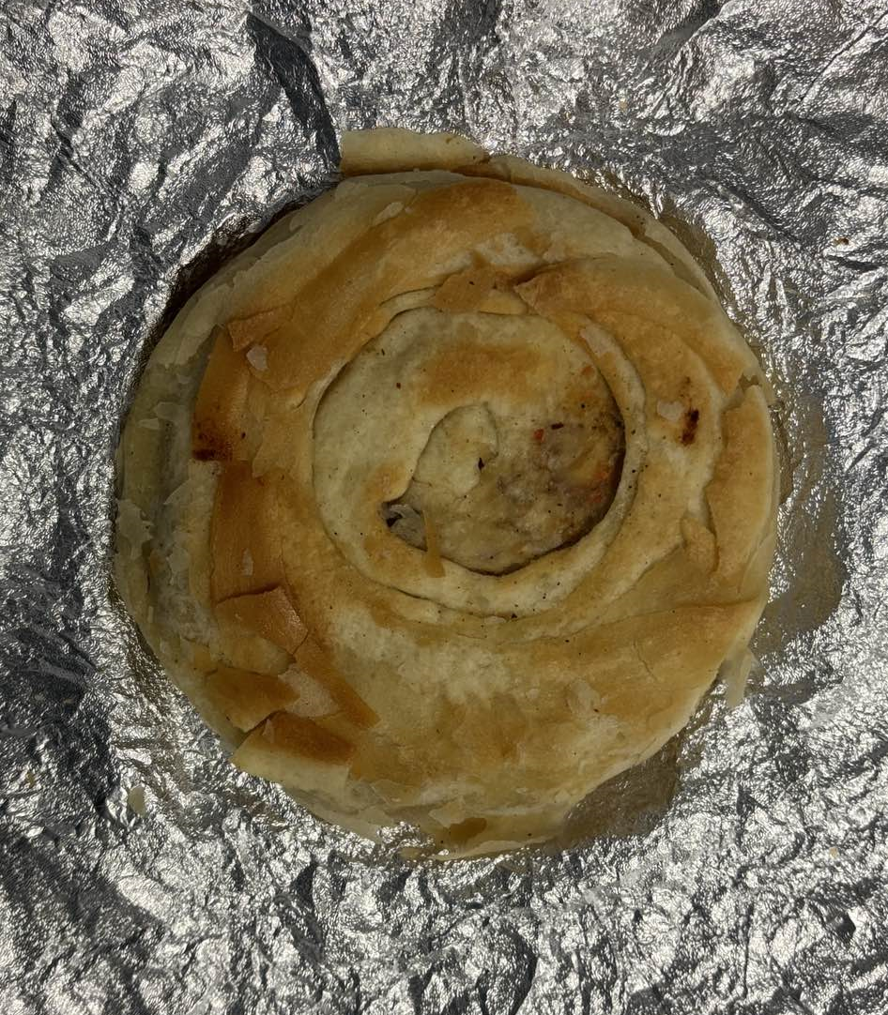 | 要求：速冻熟制品（加热即食），总重为100克（牛肉馅20克+油酥烧饼80克），油酥烧饼呈圆形，直径为9厘米。烧饼质地有层次感，面与馅混合制成，肉馅为椒盐牛肉馅料，肉质紧致，馅料香气浓郁，咸淡适中。 面饼（复热后要求松软略有嚼劲）、肉制品（软嫩鲜香不柴少汁）、调味品类原料质地新鲜，品质优良，颜色正常，气味清香，口感纯正，各类原料须符合相关质量标准。 复热后无发干，无硬壳，无死面硬芯，无焦斑，无蔫软，无变形，无变质无霉变，无异味，无污染，无异物，无杂质，无虫害，无硬质颗粒，无掉渣，无馅料挤出。烧饼口感无糟碎感，内部无阴湿和渗透。冷冻产品复热后需与产品品类本身口感无明显差异，无出水。
3 | 新增 | 冷冻麻辣鸡肉馅烧饼 | 100克/个 | 个 | 100 | 500 | 510000 | 66000 | / | 1000 | 577600 | 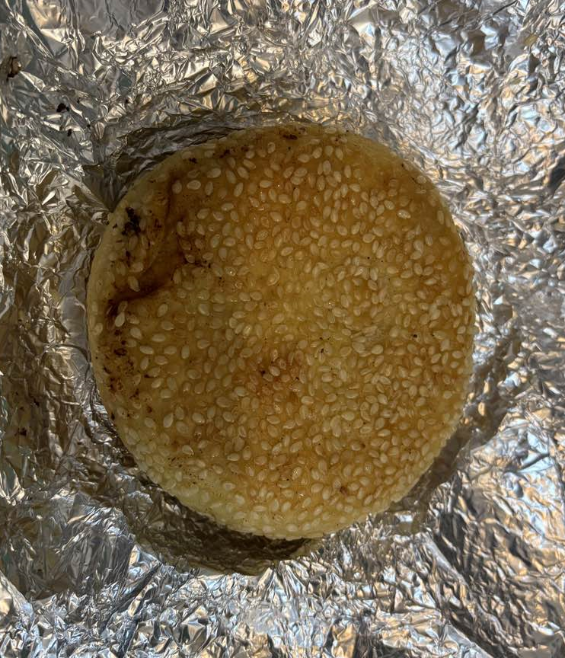 | 要求：速冻熟制品（加热即食），总重为100克（鸡肉馅20克+麻酱烧饼80克），麻酱烧饼呈圆形，直径为9厘米。烧饼无开口，正面有一层芝麻，质地有层次感，内部包馅为麻辣鸡肉馅料，肉质紧致，馅料香气浓郁，咸淡适口，辣度适中。 面饼（复热后要求松软略有嚼劲）、肉制品（软嫩鲜香不柴少汁）、调味品类原料质地新鲜，品质优良，颜色正常，气味清香，口感纯正，各类原料须符合相关质量标准。 复热后无发干，无硬壳，无死面硬芯，无焦斑，无蔫软，无变形，无变质无霉变，无异味，无污染，无异物，无杂质，无虫害，无硬质颗粒，无掉渣，无馅料挤出。烧饼口感无糟碎感，内部无阴湿和渗透（肉类夹层的水分不能影响烧饼口感）。冷冻产品复热后需与产品品类本身口感无明显差异，无出水。
4 | 100901107 | 冷冻牛肉洋葱馅烧饼 | 100克/个 | 个 | 204000 | 1060 | 150000 | 98000 | / | 500 | 453560 |  | 要求：速冻熟制品（加热即食），总重为100克（牛肉馅20克+麻酱烧饼80克），麻酱烧饼呈圆形，直径为9厘米。烧饼无开口，正面有一层芝麻，质地有层次感，内部包馅为牛肉洋葱馅料，肉质紧致，馅料香气浓郁，咸淡适中。 面饼（复热后要求松软略有嚼劲）、肉制品（软嫩鲜香不柴少汁）、调味品类原料质地新鲜，品质优良，颜色正常，气味清香，口感纯正，各类原料须符合相关质量标准。 复热后无发干，无硬壳，无死面硬芯，无焦斑，无蔫软，无变形，无变质无霉变，无异味，无污染，无异物，无杂质，无虫害，无硬质颗粒，无掉渣，无馅料挤出。烧饼口感无糟碎感，内部无阴湿和渗透（肉类夹层的水分不能影响烧饼口感）。冷冻产品复热后需与产品品类本身口感无明显差异，无出水。
5 | 100901113 | 冷冻糖火烧 | 30克/个 | 个 | 100 | 300 | 10000 | / | / | 60000 | 70400 | ---- | 要求：速冻熟制品（加热即食），重量为30克，红糖火烧呈圆形，直径为6厘米。糖火烧质地有层次感，红糖香气浓郁，香甜可口。 面饼（复热后要求松软略有嚼劲）和调味品类原料质地新鲜，品质优良，颜色正常，气味清香，口感纯正，各类原料须符合相关质量标准。 复热后无发干，无硬壳，无死面硬芯，无焦斑，无蔫软，无变形，无变质无霉变，无异味，无污染，无异物，无杂质，无虫害，无硬质颗粒，无掉渣，口感无糟碎感。冷冻产品复热后需与产品品类本身口感无明显差异，无出水。
6 | 100901115 | 冷冻红糖饼 | 80克/个 | 个 | 795420 | 300 | 10000 | / | / | 10000 | 815720 |  | 要求：速冻熟制品（加热即食），重量为80克，红糖饼呈圆形，直径为9厘米。饼体质地有层次感，红糖香气浓郁，香甜可口。 面饼（复热后要求松软略有嚼劲）和调味品类原料质地新鲜，品质优良，颜色正常，气味清香，口感纯正，各类原料须符合相关质量标准。 复热后无发干，无硬壳，无死面硬芯，无焦斑，无蔫软，无变形，无变质无霉变，无异味，无污染，无异物，无杂质，无虫害，无硬质颗粒，无掉渣，口感无糟碎感。冷冻产品复热后需与产品品类本身口感无明显差异，无出水。
7 | 100901151 | 冷冻酱香鸡肉烧饼 | 100克/个 | 个 | 700000 | 29000 | 10000 | 1180 | 10000 | 500 | 750680 |  | 要求：速冻熟制品（加热即食），总重为100克（酱香鸡肉20克+麻酱烧饼80克），麻酱烧饼呈圆形，直径为9厘米。烧饼有单侧深开口，正面有一层芝麻，质地有层次感，内部夹馅为酱香鸡肉切片（非鸡肉碎馅料），肉质紧致，鸡肉酱香浓郁，咸淡适中。 面饼（复热后要求松软略有嚼劲）、肉制品（软嫩鲜香不柴少汁）、调味品类原料质地新鲜，品质优良，颜色正常，气味清香，口感纯正，各类原料须符合相关质量标准。 复热后无发干，无硬壳，无死面硬芯，无焦斑，无蔫软，无变形，无变质无霉变，无异味，无污染，无异物，无杂质，无虫害，无硬质颗粒，无掉渣，无馅料挤出。烧饼口感无糟碎感，内部无阴湿和渗透（肉类夹层的水分不能影响烧饼口感）。冷冻产品复热后需与产品品类本身口感无明显差异，无出水。
8 | 100901150 | 冷冻酱牛肉烧饼 | 100克/个 | 个 | 100 | 16000 | 10000 | 31930 | 10000 | 500 | 68530 | ---- | 要求：速冻熟制品（加热即食），总重为100克（酱牛肉20克+麻酱烧饼80克），麻酱烧饼呈圆形，直径为9厘米。烧饼有单侧深开口，正面有一层芝麻，质地有层次感，内部夹馅为酱牛肉切片（非牛肉碎馅料），肉质紧致，牛肉酱香浓郁，咸淡适中。 面饼（复热后要求松软略有嚼劲）、肉制品（软嫩鲜香不柴少汁）、调味品类原料质地新鲜，品质优良，颜色正常，气味清香，口感纯正，各类原料须符合相关质量标准。 复热后无发干，无硬壳，无死面硬芯，无焦斑，无蔫软，无变形，无变质无霉变，无异味，无污染，无异物，无杂质，无虫害，无硬质颗粒，无掉渣，无馅料挤出。烧饼口感无糟碎感，内部无阴湿和渗透（肉类夹层的水分不能影响烧饼口感）。冷冻产品复热后需与产品品类本身口感无明显差异，无出水。
9 | 100901148 | 冷冻麻酱烧饼 | 80克/个 | 个 | 100 | 300 | 10000 | 66000 | 10000 | 20000 | 106400 | ---- | 要求：速冻熟制品（加热即食），重量为80克，麻酱烧饼呈圆形，直径为9厘米。烧饼正面有一层芝麻，质地有层次感，麻酱香气浓郁，咸淡适中。 面饼（复热后要求松软略有嚼劲）和调味品类原料质地新鲜，品质优良，颜色正常，气味清香，口感纯正，各类原料须符合相关质量标准。 复热后无发干，无硬壳，无死面硬芯，无焦斑，无蔫软，无变形，无变质无霉变，无异味，无污染，无异物，无杂质，无虫害，无硬质颗粒，无掉渣，口感无糟碎感。冷冻产品复热后需与产品品类本身口感无明显差异，无出水。
10 | 100901208 | 冷冻糖火烧 | 30g/个*30个/袋 | 个 | 96000 | 300 | / | / | / | 80000 | 176300 | 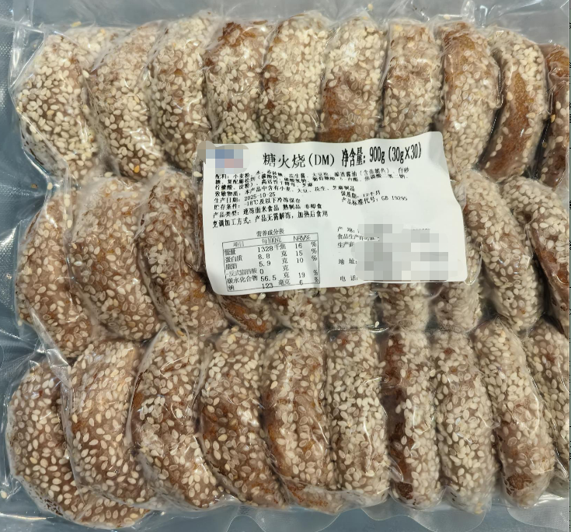 | 要求：规格30克/个*30个/袋，采用抽真空密封包装，且内部烧饼无锡纸包裹，速冻熟制品（开袋加热即食）。 糖火烧原料主要包括面粉、红糖、酵母、食用油等基础材料。糖火烧呈圆形，直径为6厘米，质地层次感强，红糖香气浓郁扑鼻，味道香甜可口。 品质方面，面饼和调味品类原料都需质地新鲜、品质优良，颜色、气味、口感均要纯正，符合相关质量标准。本品经复热后，应保持形态完好，无干硬、变形或表皮焦斑。内部结构紧实，无硬芯或湿软现象。口感松软有嚼劲，无出水、掉渣或异味，确保与现制产品品质一致，安全卫生。
11 | 100901106 | 冷冻麻辣鸡肉馅烧饼 | 100g*10个*12袋/箱 | 个 | 63600 | 500 | / | / | / | 5000 | 69100 | ---- | 要求:规格100克/个*10个/袋，采用抽真空密封包装，且内部烧饼无锡纸包裹，速冻熟制品（开袋加热即食），每个总重为100克（鸡肉馅20克+麻酱烧饼80克），麻酱烧饼呈圆形，直径为9厘米。 麻辣鸡肉馅烧饼的原料主要包括饼皮、馅料、调味料三大类。正面均匀分布着白芝麻，内部精心包裹着麻辣鸡肉馅。 品质方面，面饼和调味品类原料都需质地新鲜、品质优良，颜色、气味、口感均要纯正，符合相关质量标准。本品经复热后，应保持形态完好，无干硬、变形或表皮焦斑。内部结构紧实，无硬芯或湿软现象，肉馅包裹严密不外露。口感松软有嚼劲，无出水、掉渣或异味，确保与现制产品品质一致，安全卫生。
品质要求与质量标准 |  |  |  | 1.成品形状规则，组装完整紧密，原料切口平齐，成品精致美观，尺寸大小适口，颜色搭配合理，食材分布均匀，口味清新适中； 2.产品应符合《食品安全国家标准 速冻面米与调制食品》（GB 19295-2021）或高于上述标准。如标准更新或调整，以最新版本为准。上述标准未能涵盖的产品技术要求，按照相应的中国国家标准、中国行业标准中的较高标准执行。
存储条件与保质期 |  |  |  | 1.储存条件：冷冻； 2.保质期：1个月≤冷冻保质期≤12个月，化冻后冷藏保质期不低于72小时。运输环节要求有全程温度记录。针对产品类型及特性，提供产品储存、化冻及加热的操作指导和最佳食用时限或时间点，并能根据实际使用情况作适当改进。
包装要求 |  |  | 内包装 | 1.包装形式：独立包装成品，采用食品级可烤包材（铝箔纸或可烤袋或其他满足功能的推荐性包材），与产品贴合严密，不易移位散落，包装完整洁净，具备良好密封性、防潮性，含易撕口或易开启设置； 2.标明内容：产品独立包装外只标注【产品名称+批次号+“仅供本次航班食用”字样】三项信息； 3.加热条件：包装须能够在180-220℃高温条件下加热20分钟，注意包材选择和产品设计； 4.包装安全：冷冻品包装应保证在储运中不破损、产品不玷污、不受潮，并足以抵御运输过程中的一般风险。
 |  |  | 外包装 | 1.标明内容：标明食品名称、配料表（如需使用增稠剂，需为纯天然植物提取成分，符合国家食品安全法规定；如需使用水分保持剂，需确保为国家食品安全法可用成分，并标注使用剂量）、净含量、规格、致敏物质、产品类型、营养成分表、食用方法（包括解冻及加热标准等）、生产日期、保质期、贮存条件、产地、生产者和（或）经销者的名称和地址及联系方式、食品生产许可证编号、产品标准代号及其他需要标示的内容（在符合国家相关要求前提下，可根据实际情况调整）； 2.包装尺寸：最大规格的外包装尺寸以供应商实际提供为准，应便于在货盘上码放。
服务要求 |  |  |  | 1.按时按量保质供货并通过验收。

